Affichage
PANNEAU DE CHANTIER

RISQUES |  |  |  |  |  |  |  |  |  | Localisation |  |  |  |  |  |  |  |  |  |  |  | PRESCRIPTIONS

 |  |  |  |  |  |  |  |  |  | Tranche |  |  |  | Bâtiment

Chute |  Trébuchement |  |  Glissade | 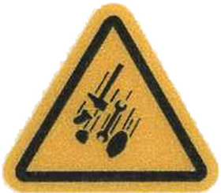 Chute d'objet |  |  | 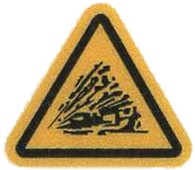 Projection |  |  | Niveau |  |  |  | Local |  |  |  |  |  |  |  |  Lunettes |  |  Bottes |  Manutention |  | Brûlure

 |  |  |  |  |  |  |  |  |  | Chantier

 |  |  |  |  |  |  |  |  |  | Date ouverture du chantier

Mécanique | 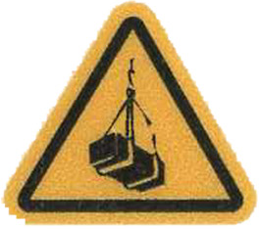 Manutention |  | 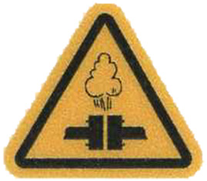 Vapeur | 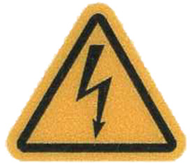 Electrique |  |  | 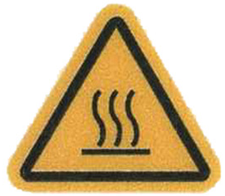 Chaleur |  |  | Date fermeture du chantier |  |  |  |  |  |  |  |  |  |  |  | Coupure |  | Prod. Chimique | Gilet de sauvetage |  | Anti-Bruit

 |  |  |  |  |  |  |  |  |  | N° Plan de Prévention

 |  |  |  |  |  |  |  |  |  | Chargé de travaux

 |  |  |  |  |  |  |  |  |  | Nom
 Bruit |  Incendie |  | 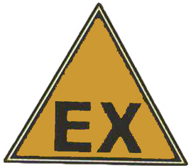 Atm. Explosive | 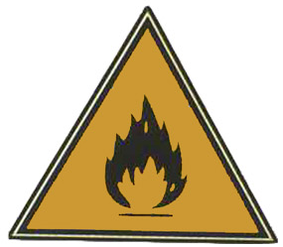 Inflammable |  |  |  Eclairage |  |  |  |  |  |  |  |  |  |  |  |  |  |  |  Masque |  |  Ecran |  Heaume |  |  ARI

 |  |  |  |  |  |  |  |  |  | Prénom

 |  |  |  |  |  |  |  |  |  | Entreprise

 |  |  |  |  |  |  |  |  |  | Téléphone |  |  |  |  |  | DECT / Bip
 Anoxie | 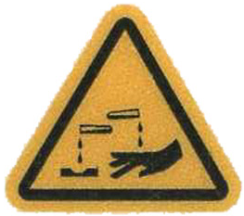 Corrosif |  |  Toxique |  Biologique |  |  | Amiante |  |  |  |  |  |  |  |  |  |  |  |  |  |  |  Harnais |  |  Extincteur |  Eclairage |  |  Explosimètre

 |  |  |  |  |  |  |  |  |  | Correspondant EDF

 |  |  |  |  |  |  |  |  |  | Nom

 |  |  |  |  |  |  |  |  |  | Prénom

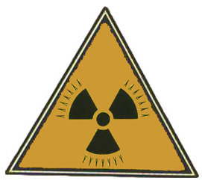 Irradiation | Jaune |  | Orange | Rouge |  |  |  Noyade |  |  |  |  |  |  |  |  |  |  |  |  |  |  |  Oxygènemètre |  |  Radiamètre |  Contaminamètre |  | Contamination
 |  |  |  |  |  |  |  |  |  | Service

 |  |  |  |  |  |  |  |  |  | Téléphone |  |  |  |  |  | DECT / Bip

 |  |  |  |  |  |  |  |  |  | Contrôle indépendant par sondage

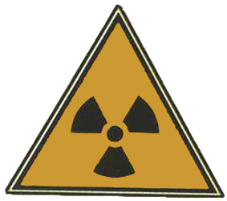 Contamination | Si le pictogramme "Risque de contamination" est coché, il est nécessaire de remplir le panneau "Chantier à risque de contamination" |  |  |  |  |  |  |  |  |  |  | Métier |  |  | Métier |  |  | Service compétent RP |  | Service compétent RP |  |  TeV |  | Tenue Anti acide | Panoplie electricien |  |  Vêtement de protection

 |  |  |  |  |  |  |  |  |  | Nom

 |  |  |  |  |  |  |  |  |  | Téléphone

DDD au poste de travail : |  |  |  | ………………… |  |  |  | mSv/h |  | Date + Visa |  |  |  |  |  |  |  |  |  |  |  | Prescriptions particulières

Mat. RP : Balise γ |  |  | Autre(s) |  | : | …………………

Risques particuliers
 |  |  |  |  |  |  |  |  |  | Tout nouveau chantier nécessite la révision des Plans de Prévention existants

 |  |  |  |  |  |  |  |  |  | Cochez les cases des pictogrammes de Risques et de Prescriptions qui s'appliquent au chantier.

 |  |  | Risque FME |  |  |  |  |  |  | Risque FME - Consignes particulières

 |  |  | Pas de risque FME

STANDARD TENUE DE CHANTIER RESPONSABILITE DU CHARGE DE TRAVAUX

A L'OUVERTURE ET POUR LA DUREE DU CHANTIER
La pancarte prévention des risques est complétée, visible et appliquée.
Le chantier est balisé, les espaces de circulation et les accès aux matériels de sécurité sont laissés libres.
L'échafaudage a été réceptionné, l'éclairage est suffisant.
Les déchets sont collectés, identifiés, triés et évacués conformément aux règles en usage ; en zone contrôlée, il n'y a pas d'eau au sol.
L'environnement du chantier est protégé contre les projections, chutes d'objets...
Il n'y a pas de risque d'introduction de corps étrangers dans les circuits.
La sectorisation incendie est respectée ; les produits combustibles sont limités en quantité et maîtrisés.
La zone de travail est rangée, les bouteilles de gaz sont attachées, les conteneurs sont repérés.
S’il y a des prescriptions particulières demandées par le SPR, elles sont visées.
EN CAS D'INTERRUPTION DU CHANTIER
Un point propreté est effectué avant toute interruption de chantier.
Les organes ouverts sont obturés.
Les outillages sont débranchés et rangés, les pièces sont repérées et protégées.
La sectorisation incendie et le confinement des locaux sont respectés.
Les espaces de circulation et les accès aux matériels de sécurité sont laissés libres.
APRES LE CHANTIER
L'état des lieux après chantier est accepté par le correspondant EDF (chargé de surveillance ou d’affaire si travaux Entreprise ou Responsable d’Equipe si travaux EDF), qui s'assure :
De la conformité du repérage des matériels.
De la propreté du matériel et des locaux (peinture correcte, absence de déchets et de produits combustibles temporaires, demande de décontamination ... )
Du retrait de l'affichage provisoire (pancarte prévention des risques ... ) et du balisage.
Le chargé de travaux mentionne dans son compte rendu les difficultés rencontrées, pour améliorer le déroulement des futurs chantiers.

PV d'Ouverture et de Fermeture de Chantier à remplir obligatoirement par le chargé de travaux.

Exigences |  |  |  |  |  |  |  |  |  |  |  |  | Constat Ouverture (O/N ou SO: Sans Objet) |  | Constat Fermeture (O/N ou SO: Sans Objet) |  | Observations, Détail du constat (réf photos)…. Si aucun écart n'est détecté, la signature du surveillant de travaux EDF n'est pas requise.

Propreté - Rangement
1. L'espace (sols, murs) et l'état des matériels est propre et sans dégradations résiduelles (trous de cheville non bouchés…).

2. Les peintures sont en bon état.

3. Le sol ne présente aucun risque résiduel de chute (caillebotis entrouverts).

4. Il n'y a aucun matériel ou produit à l'abandon, entreposé ou stocké.

5. Absence de déchets.

Signalétique - Documentation
6. Les étiquettes des matériels sont présentes, propres et en bon état.

7. Il n'y a ni graffiti, ni inscription ou documentation non QS.

Electricité - Eclairage
8. Les chemins de câbles sont en bon état.

9. Les éclairages sont en bon état.

Matériel Mécaniques
10. L'état des matériels mécanique est satisfaisant (à caractériser sinon).

11. Les calorifuges sont en place, propres et ne sont pas déformés.

12. Les supportages ne présentent pas de dégradations apparentes

Protection Incendie
13. Les matériels de lutte contre l'incendie sont à leur place et en bon état. Les trémies sont refermées. Absence de charges calorifiques autre que celle désignées sur la fiche d'entreposage. Signalétique conforme.

Environnement
14. Il n'y a pas de fuite de quelque nature que ce soit. Sinon elles sont gérées (identifiées, collectées…)

Radioprotection
15. La zone de repli est exempte de nouveaux risques radiologiques et il n'y a pas de contamination résiduelle. Tous les risques résiduels sont signalés et les dispositions de protection sont prises.

Sécurité Industrielle
16. Il n'existe pas de risque de sécurité résiduel résultant de l'intervention.

Signatures à l'Ouverture du Chantier

Responsable Entreprise |  |  |  |  |  |  |  |  |  |  |  |  |  |  | Responsable EDF
Entreprise |  | Fonction |  |  | Nom |  |  |  | Date |  | Visa |  |  |  | Service |  |  |  | Fonction |  | Nom |  | Date |  |  | Visa

Signatures à la Fermeture du Chantier

Responsable Entreprise |  |  |  |  |  |  |  |  |  |  |  |  |  |  | Responsable EDF
Entreprise |  | Fonction |  |  | Nom |  |  |  | Date |  | Visa |  |  |  | Service |  |  |  | Fonction |  | Nom |  | Date |  |  | Visa

Après l'état des lieux contradictoire de fin de chantier, cette fiche doit impérativement être retournée au chargé de surveillance ou au donneur d'ordre.

